개선 리스트 (260625)
▣ 장비 문제점 및 추가 개선 List (1)

순 | 일자 | 추가 업무 및 문제점 | 계획 및 조치 방안 | 진행 내용 | 조치결과 | 완료 일 | 담당
1 | 2026-06-04 | ㆍ피크 x,y 위치 데이터 반복성 부족 | ㆍ카메라 (1픽셀당 분해능) 설정 치 오 입력 ( 정상 : 0.023 , 오류 : 0.23 ) → 조치 완료 ㆍ기준점 재정의 완료 ( 토우 수직선 과 탑 수평선의 교차점 ) , 메일 참조 | ▶ 조치 완료 | ● | 2026-06-08 | 김명수
2 | 2026-06-04 | ㆍ패턴길이, 폭 검증 추가 확인 필요 - uv파장 ,위치에 따라 변동 (이미지 보정 추가 필요) | ㆍ이미지 화면 가속 영역(그림자 영역 포함) 개선 → 조명 각도 + 카메라 기능 최적화 진행 | ▶ 사이드 조명 대신 광하계 조건 변경하여 조치 ( 6/17~ 6/18) | ● | 2026-06-18 | 김명수
3 | 2026-06-04 | ㆍ탁본과 이미지 데이터 비교 미실시로 정합성 불충분 | ㆍ실물의 탁본 (테이핑 패턴) 확보 ( JK R3.909 가/감속 패턴) ㆍ탁본 과 이미지 매칭 실시 ㆍ평면 이미지 통계 화면 (단수) 선택시 확인될수 있도록 구성 | ▶ 실물 탁본 확보 이후 진행 예정 - 실물, 탁본(패턴) 확보 : 6/29 ※ 레시피 완료후 진행 예정 | 진행중 |  | 위아 강태원
4 | 2026-06-04 | ㆍ안착기준 설정 미흡 (용접단 5.5 단면 및 용접 비가공부) - 현 기준 설정 사유 : 양산성 고려 (로봇 자동화 정밀도 고려) | ㆍ현재 수준 안착 지그 정밀도 개선 ㆍ현재 수준 DATA + 중심 잡은상태 DATA 비교 - 미소 : 그대로 유지 , 크다면 : 개선 ? ㆍ안착기준 개선 방안 수립 | ▶ 지그 안착부 설계 변경/제작 후 추가 셋팅 실시 예정 ( 6/22~6/26) - 가공품 입고 : 6/25 - 설치 및 try out : 6/29 (월) → 평탄 지그 수정 필요, 재입고 (7/1,의왕) - 평탄지그(공용) 셋팅 완료 (7/2) | ● | 2026-07-02 | 이창민
5 | 2026-06-04 | ㆍ가속은 패턴 이미지 모호 | ㆍ 2번항 연관 | ▶ 가속 패턴 이미지 검출 향상 ( 6/22~6/26) - 조치 예정 : 차주 방문하여 데이터 검증 | ● |  | 김명수
6 | 2026-06-04 | ㆍ이미지 용접 테스트 오일 미고려 - 세척된 테스트 샘플 | ㆍ불출후 오일 세척이나 클리닝 미실시 상태임 (세척된 샘플이 아님) ㆍ양산조건인 오일 분사 조건반영 검증 예정 (하기 7번 항 참조) | ▶ 하기 7번항 참조 | ● | 2026-06-10 | 합동
7 | 기존 | ㆍ인산염 피막후 용접시 패턴 인식 미흡 - 현상: 가감속 모두 인식 → 시간 경과후 인식 미흡 로트별 인식율 상이함 (가속 인식 안됨, 감속 인식 됨) | 1) UV조명 파장에 적합한 오일 확보 및 UV 파장 변경품 확보 - 신규오일 사양으로 현장 T/O : 일정 수립 ⓐ 기존 조명 + 신규 오일 사양+30N ⓑ 신규조명 +신규오일 사양+30N |  | 일정 협의 |  | 합동
 |  |  | 2) 전달오차 측정 부하 변경 T/O ( 30N → 40N, 50N) ⓐ 기존 조명 + 기존 오일 + 부하 변경 (40 & 50N) : 상기1)불만족시 실시 ⓑ 기존 조명 + 신규 오일 + 부하 변경 (40 & 50N) : 상기1)불만족시 실시 |  | 일정 협의 |  | 위아
8 | 기존 | ㆍ래핑패턴 측정시 배면 R/OUT 정밀도 미흡 - 안착면 평탄도 부적합 | ㆍ 4번항 연관 ㆍ 정밀가공된(평탄 런아웃 0.01이내 )마스터 로 측정 및 그 에러 량을 측정되어야할 기어의 배면 런아웃 측정후 에러량을 보정 → 반복성 ? | 4번항 연계 진행 중 | ● |  | 이창민
9 | 기존 | ㆍ측정용 패턴 (위치, 면적) 실물 제작 및 검증 - 전치 (가/감속) , 위치, 면적 상이하게 개별 부착 | ㆍ 현 실물의 치면에 피크 위치 와 면적 랜덤하게 부착 | ▶ 제작 완료 및 이미지 취득 완료 (6/18) ▶ 프로그램 테스트 예정 (6/22 ~ ) | 진행중 |  | 김명수
10 | 기존 | ㆍ양산용 기어 레시피 셋팅 - 기준 : 링기어 잇수 기준? 사이즈 + 잇수 기준? | ㆍ양산용 래핑기어 전 사양 샘플 확보 및 셋팅 (현재 셋팅 : JK 8.5" R3.909) - 샘플 확보 : 위아 , 셋팅 : RVTECH | ▶ 기어 준비 일정에 맞춰 셋팅 실시 → 별도 요약 표 참조 - 양산기어 3종 입고 완료(6/29) , 3종 입고 완료 (7/3) , 잔여 1종 - 3종 순차적 셋팅 실시 ( 6/29 ~ ) | 지속 (전사양) |  | 합동
11 | 기존 | ㆍ가속1번치 와 감속 1번치 데이터 일치화 - 모델 전체 수정 (사이즈 무관 , 기어비 대상) | ㆍJK R3.909 기준 완료 됨 , 전 사양 기어 셋팅 필요함 , 방법론 정의 완료 - 10번항 추진하면서 동시 진행 필요 | ▶ 기어 준비 일정에 맞춰 셋팅 실시 → 별도 요약 표 참조 - 양산기어 3종 입고 완료(6/29) , 3종 입고 완료 (7/3) , 잔여 1종 - 3종 순차적 셋팅 실시 ( 6/30 ~ ) | 지속 (전사양) |  | 강태원
12 | 기존 | ㆍ마스터 치 절대 좌표 기준 인식 확인 - 기준 : 안쪽 꼭지점 기준 절대 좌표 표기 | ㆍ절대 좌표 기준점 설정 및 적용 ( 현재 셋팅 완 : JK R3.909) - 10번항 추진하면서 동시 진행 필요 | ▶ 기어 준비 일정에 맞춰 셋팅 실시 → 별도 요약 표 참조 - 양산기어 3종 입고 완료(6/29) , 3종 입고 완료(7/3) , 잔여 1종 - 3종 순차적 셋팅 실시 ( 6/31 ~ ) | 지속 (전사양) |  | 김명수
13 | 기존 | ㆍ데이터 좌표 값의 기준 설정 - 곡면 기준 또는 평면화 기준 | ㆍ데이터 값 기준 ; 곡면 기준 - 사유 : 곡면의 패턴을 평면화 하는 과정에서 보정 추가 되어 에러 누적 | ▶ 데이터 기준 확정 (완) | ● | 2026-06-10 | 위아
14 | 기존 | ㆍ측정 항목 명기 변경 - Width → Length | ㆍ명칭 변경 ( 측정화면 & 통계 화면 ) - 6/11확인시 측정화면은 Length 로 변경 확인, 분석화면은 Width로 표시되고 있음 | ▶ 업데이트 및 점검 (6/17 ~ 6/18) → 업데이트 완료 (6/18) | ● | 2026-06-18 | 강태원
15 | 기존 | ㆍ통계분석 방법 및 디스플레이 수정 | ㆍ 기준 반영 변경 : 데이터 통계분석 설명 자료 (6/2) ㆍ 이상치 판단 기준 (6/8 ) 반영 변경 | ▶ 업데이트 및 점검 (6/17 ~ 6/19) → 업데이트 완료 (6/18) | ● | 2026-06-18 | 강태원
16 | 기존 | ㆍ패턴 Length , Height 항목에 대한 인식성 향상 | ㆍ 2번항 연관 | ▶ 가속 패턴 이미지 검출 향상 차주 데이터 확인 예정 ( 6/22~6/26) | ● |  | 김명수
17 | 2026-06-10 | ㆍ복수통계 데이터 그래프 화면 수정 ① 한글 표현 : " 복수통계 : 가속_점수" → 상세 자료 참조 ② X축 : 정수 표현 , Y축 : 소수점 1째자리까지 표현 ③ 등급 통계 : X&Y축 모두 정수로 표현 | ㆍ 기준 반영 변경 : 데이터 통계분석 설명 자료 (6/10) | ▶ 업데이트 및 점검 (6/17 ~ 6/18) → 업데이트 완료 (6/18) | ● | 2026-06-18 | 강태원
18 | 2026-06-10 | ㆍ측정된 값의 참값 검증 방안 | ㆍ임의의 위치 표기된 치면의 CMM (3차원 측정기 ) 측정 값 (참값)과 측정장비의 측정값 비교 ① CMM 기준 : 기어 센터 중심 기준 치면의 임의점 위치 측정 ② CMM 기준 : 현재 측정장비의 좌표값 기준점 기준 임의점 위치 측정 → "①"항 대비 정밀도 저하 ③ CMM 기준 : 기어치면 의 임의점 1 (기준점 ) 잡고 또다른 임의점 2(측정위치점) 거리 측정 값과 현 측정장비 측정값 비교 | ▶ CMM 장비 측정 (위아) 완료 (6/19) ▶ 카메라 측정 (RVTECH) : 완료 (6/19) ▶ 카메라 측정 데이터 분석 완료 : 6/22 | ● |  | 위아 김명수
19 | 2026-06-10 | ㆍ장비 안정성 및 관리 차원 개선 - 장비 인계전 임의 작동 및 조작 방지 필요 | ㆍ장비 측면 : 장비 On / OFF 스위치 타입 → Key 타입 변경 검토 ㆍPC 측면 : 패스워드 설정 --- 완료 ( 단순 패스워드 변경 필요) | ▶ KEY타입 스위치 구매 후 변경 ( 6/29 변경 완료) ▶ PC 프로그램 Lock ( 6/17~6/18) : 업데이트 완료 (6/18) | ● |  | 이창민 강태원

순 | 일자 | 추가 업무 및 문제점 | 계획 및 조치 방안 |  | 조치결과 | 완료 일 | 담당
20 | 2026-06-10 | ㆍ 반복성 향상 한계점 (추가 개선 어려울경우) | ㆍ 각 측정항목 특성 고려 관리 범위 (치수) 설정 → 각 측정값의 소수점 자리수 제한 | ▶ 모든 개선 조치 완료 후 진행 여부 결정 | 진행대기 |  | 합동
21 | 2026-06-10 | ㆍ통계분석데이터 액셀 다운로드 형식 정의 필요 | ㆍ 액셀 다운로드시 형식(포멧), 들어가야할 내용 등 설정 | ▶ 액셀 양식 확정 ( 위아 ) → 출력 형식 셋팅 ( RVTECH) - 설명 자료 참조 (6/29) , 1차 완료 → 확인 예정 | 진행중 |  | 위아 강태원
22 | 2026-06-10 | ㆍ단일통계 분석 화면에서 측정값이 모두 "0"으로 되는 이유 - 측정 에러 인지 ? 원인 및 개선 필요 |  | ▶ 통계프로그램 업데이트 완료 (모든데이터가 "1"일경우 등급 표시 않게 수정 조치) | ● | 2026-06-18 | 김명수 강태원
23 | 2026-06-10 | ㆍ단일통계 분석 화면에서 측정값이 모두 "0"으로 될때 등급이 표시되는 이유 |  | ▶ 통계프로그램 업데이트 완료 (모든데이터가 "0"일경우 등급 표시 않게 수정 조치) | ● | 2026-06-18 | 강태원
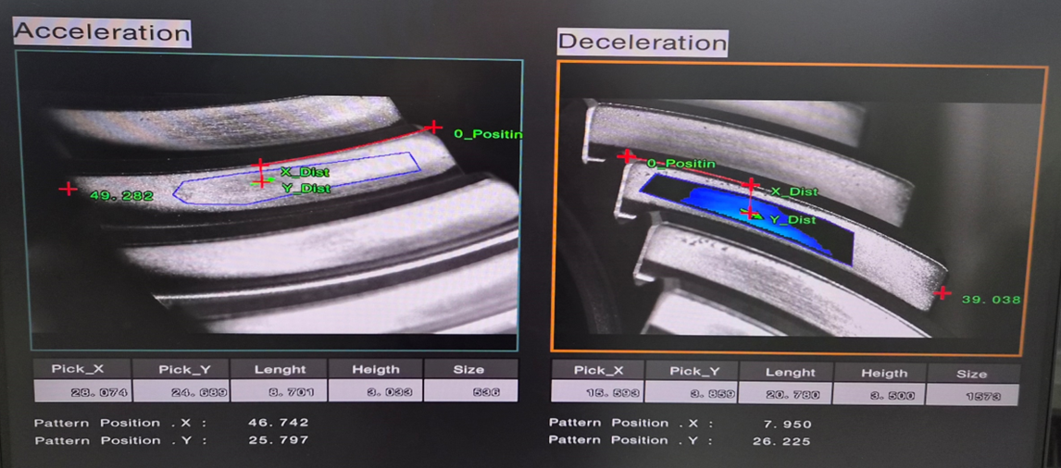
24 | 2026-06-11 | ㆍ측정화면의 치 폭 길이 표기 삭제 - 데이터분석에 필요여부 결정 , 장비 검증에 필요한 데이터인지 결정 |  | ▶업데이트 완료 | ● | 2026-06-18 | 김명수
25 | 2026-06-11 | ㆍ분석화면 에서 "TEST 일시 " 에 시간 추가 필요 - 현재 : 20260611 → 20260611 14:25 |  | ▶업데이트 완료 ( 서버에 저장된 데이터의 최종 업데이트 시점을 기준으로 시분 표시) | ● | 2026-06-18 | 강태원
26 | 2026-06-11 | ㆍ링기어 배면 런아웃 데이터 분석 피씨로 전달 및 데이터 표기 - 현재 : 컨트럴판넬 데이터 표기 됨 → 단수 및 복수 분석 화면에 표기되도록 연계 구성 |  | ▶ 데이터 표기 방식 결정 (위아) → 형식 셋팅 (RVTECH) ▶ 데이터 표기 방식 설명 완료 (6/29) | ● |  | 위아 강태원
27 | 2026-06-11 | ㆍ측정 화면에서 Pattern Position X , Y 좌표값 삭제 - 데이터의 필요성 판단후 결정 |  | ▶ 프로그램 업데이트 완료 | ● | 2026-06-18 | 김명수
28 | 2026-06-11 | ㆍ통계화면에서 단일 이미지 20번대 이후 이미지 없음 (감속) - 가속 : 1~43 이미지 있음 - 감속 : 23번 이후 부터 없음 |  | ▶ 업데이트 완료 : 조치완료 (JK R3.909_ 43Teeth) 단, 이후 기어의 잇수가 달라질경우 해당 기어에 맞춰 업데이트가 필요함 - 3종 입고 완료(6/29) , 3종 입고 (7/3) , 잔여 1종 | ● |  | 강태원
29 | 2026-06-11 | ㆍ 복수통계 데이터 분석에서 데이터(점수) 표시 상이함 - 가속 피크 X : 26 (실제로는 86점) |  | ▶ 통계 프로그램 업데이트 완료 | ● | 2026-06-18 | 강태원
30 | 2026-06-11 | ㆍ통계 화면 (단수, 복수분석)에서 그래프의 명칭 표기 단일화 필요 -복수_현재 : ACPeakXScore → AC_Peak X_Score -단수_현재 : Acceleration Peak X → AC_Peak X |  | ▶ 업데이트 완료 : 그래프의 명핑 및 표기 단일화 실시 완료 | ● | 2026-06-18 | 강태원
31 | 2026-06-11 | ㆍ컨트럴 판넬에서 고속(40RPS), 중속(2.0RPS), 저속(0.5RPS) 의미 ? |  | ▶ 수동 모드시 속도 | ● |  | 김명수 한국GE
32 | 2026-06-11 | ㆍ측정 C/TIME 측정 (JK R3.909 , 43T기준) | ㆍ토탈 측정시간 : 54초 (순수촬영시간 : 25초) - Start(0) → 측정위치(12)→측정시작(15)→측정종료(40)→원위치(54) ※ 촬영 RPS : 1/25=0.04rps , 2.4rpm | ▶ 촬영시 회전속도 0.4RPS → 최대 올릴수 있는 속도 테스트 필요 (이미지 촬영 문제 없는조건) ▶ 측정위치 + 원위치 : 26초를 줄일수 없음 , 이유: 현재속도가 모터 최대 속도임 | ● |  | 김명수
33 | 2026-06-15 | ㆍ단일 분석 화면 에서 분석 화면의 "Name" 화 필요함 - 화면의 데이터가 무엇을 의미하는지 모름 |  | ▶ 업데이트 완료 : 각페이지별로 디스플레이되는 내용들을 반영할수 있게 수정 | ● | 2026-06-18 | 강태원
34 | 2026-06-15 | ㆍ복수 분석시 분석 화면 깨짐 (데이터 표가 일그러짐) |  | ▶ 업데이트 완료 : 필요한 데이터가 없는 경우 해당 데이터가 없다는 알림을 띄우도록 수정함 | ● | 2026-06-18 | 강태원
35 | 2026-06-15 | ㆍ복수분석시 일자 6/1~6/15일로 변경후 데이터 3개 선택 → 일정 미해제후 날짜를 6/15일로 (단일) 변경실시 → 단일 분석선택시 단일 통계 에러 (단일통계 음영으로 표시, 선택안됨, 사진참조) → 다시 정상화 |  | ▶ '리스트' 화면에 있는 단일통계확인 버튼을 누를때에만 'V'체크된 데이터를 읽어와서 디스플레이 하는 구조 | ● | 2026-06-18 | 강태원
36 | 2026-06-15 | ㆍ"단일 통계 (3)" 의 데이터 의미 와 필요 여부 |  | ▶ 업데이트 완료 : 장비에서 측정하는 PatternX,PatternY에 대한 정보이므로 삭제 | ● | 2026-06-18 | 강태원
37 | 2026-06-17 | ㆍ측정 화면에서 가속 과 감속 화면 일치화 - 감속은 색상 표현 → 가속처럼 동일 처리 필요 |  | ▶ 디스플레이상 피크 위치 만 "＋" 표기 변경 완료 | ● | 2026-06-18 | 김명수
38 | 2026-06-19 | ㆍ측정 항목 추가 ( 설명 자료 참조) - 항목 : 면적중심 좌표 값 , 피크중심 - 면적중심 차이 값 =△d → 거리값으로표기 | ㆍ의왕연구소 방문시 설명 및 협의 예정 | ▶ 설명자료 기준 진행 필요 | ● |  | 김명수
39 | 2026-06-20 | ㆍ통계 분석에서 면적중심 측정값 구축 및 거리값 표기 방법 | ㆍ통계 화면 구성안 제시(위아) 하면 통계 화면에 구성 할수 있음 | ▶ 설명자료 참조 (6/29) | ● |  | 위아 강태원
40 | 2026-06-29 | ㆍ장비 셋팅 용 마스터 제작 |  |  | ● |  | 김명수
41 | 2026-06-29 | ㆍ시리얼 no 정의 | ㆍ 협의 예정 |  | 진행 대기 |  | 강태원 위아
42 | 2026-06-29 | ㆍ면적 중심 좌표 값 & 거리차 데이터 측정 화면 구성 협의 |  | ▶ 피크중심 좌표 값 하단에 면적 중심 값과 거리값 표기 완료 (측정화면 구성 완료) | ● |  | 김명수 위아
43 | 2026-07-01 | ㆍ배면 런아웃 데이터를 그래프 형식으로 표현 가능한지 ? | ㆍ 표현 가능함 | ▶ 표현위치는 통계 데이터 맨 뒤쪽에 위치 시킬것 | ● |  | 강태원
44 | 2026-07-02 | ㆍ안착 지그 (7종_ICE)별 평탄 런아웃 데이터 확보 |  | ▶ 안착지그 7종(8인치_2종, 8.5인치_3종, 8.8인치_2종)에 대해서 평탄도(런아웃) 값 산출 ① 지그별 보정값 확보 ② 재현성 확보 및 검증 | 진행대기 |  | 이창민
45 | 2026-07-02 | ㆍ안착지그 평탄 런아웃 데이터 확보 일정 수립 |  | ▶ 일정 수립 | 진행대기 |  | 이창민
46 | 2026-07-02 | ㆍ안착지그 네임 라벨 외부 부착 ( 외관 식별성 확보) |  | ▶ 네임 라벨 제작 및 지그 외부 부착 | 진행대기 |  | 이창민
47 | 2026-07-02 | ㆍ통계 분석 화면에서 측정 리스트에 코멘트 기입 가능 구성 | ㆍ 테스트 이력을 입력할수 있는 메모 또는 코멘트 기입 여부 검토 | ▶ 현재 상태에서 적용 할수 있는지 검토 , 불가시 양산시 적용 가능 | 진행 대기 |  | 강태원
48 | 2026-07-02 | ㆍ통계화면 모델 선택화면 을 컨트럴 모티터 화면과 일치 화 |  | ▶ 모델 화면에 컨트럴 화면의 넘버 기입 | ● |  | 강태원

4번항
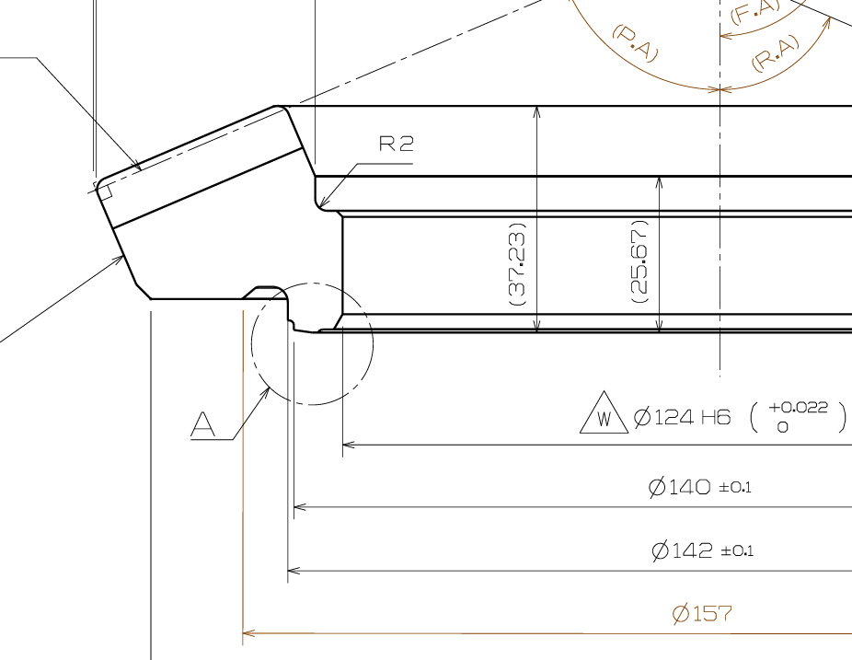

제품의 설계 공차 가 ± 0.1 ,,,,,,
제품의 실제 치수 가 어느범위 인지 모르나 공차 범위내에 있다고 가정
그리고 촬영검사장비의 안착 지그의 외경 가이드 의 설계 공차 또는
실물의 치수 범위를 확인한후
제품공차와 안착지그 공차의 악조건 조합으로 동일 제품을 측정한 값과
제품 센터를 잡은 상태에서 측정한 값의 차이 비교
① "0" 좌표 x,y 의 값 비교
② 피크 좌표 x,y 의 값 비교

